関東発ロス向け (2025.10)
 |  | 2025年10月出港 関東発ロス向けスケジュール

LOS ANGELES向け |  |  |  |  | 更新日： | 2025-09-05
VESSEL | VOYAGE | CFS CUT |  | LOADING | DISCHARGE | ETA
 |  | TYO | YOK
ONE HONG KONG | 086E | 2025-10-03 | 2025-10-02 | TOKYO 10/09-10/10 | LOS ANGELES 2025/10/22 | 2025-10-22
ONE HARBOUR | 102E | 2025-10-09 | 2025-10-08 | TOKYO 10/16 - 10/17 | LOS ANGELES 2025/10/29 | 2025-10-29
NYK VENUS | 081E | 2025-10-17 | 2025-10-16 | TOKYO 10/23 - 10/24 | LOS ANGELES 2025/11/05 | 2025-11-05
ONE HOUSTON | 061E | 2025-10-24 | 2025-10-23 | TOKYO 10/30-10/31 | LOS ANGELES 2025/11/12 | 2025-11-12
ONE HENRY HUDSON | 095E | 2025-10-30 | 2025-10-29 | TOKYO 11/06 - 11/07 | LOS ANGELES 2025/11/19 | 2025-11-19
貨物搬入場所【CFS】
◎東京
株式会社日新 東京ロジスティクスセンター 保税コード：1AW72 所在地：東京都江東区青海3-4-19 青海流通センター 1号棟 TEL: 03-3528-0581 FAX: 03-3528-0588
◎横浜 株式会社日新 南本牧物流センター 保税コード：2EW26 所在地：横浜市中区かもめ町9 TEL:045-623-7255 FAX:045-623-8650
【お願い】
・CFS受付時、内国貨物の搬入の場合、
貨物に貼ってあるシッピングマークが分かる書類を
送り状と一緒にご提示ください。
・D/Rに6桁のHTSUS CODEを必ずご記載下さい。
・1梱包2tを超える貨物は現地側で受託確認が必要となるため、
事前にBKG担当までご連絡下さい。

関東発ロス向け (2025.11)
 |  | 2025年11月出港 関東発ロス向けスケジュール

LOS ANGELES向け |  |  |  |  | 更新日： | 2025-10-27
VESSEL | VOYAGE | CFS CUT |  | LOADING | DISCHARGE | ETA
 |  | TYO | YOK
ONE HANOI | 053E | 2025-11-07 | 2025-11-06 | TOKYO 11/13-11/14 | LOS ANGELES 2025/11/26 | 2025-11-26
ONE ORPHEUS | 075E | 2025-11-14 | 2025-11-13 | TOKYO 11/20-11/21 | LOS ANGELES 2025/12/03 | 2025-12-03
ONE HAMBURG | 083E | 2025-11-20 | 2025-11-19 | TOKYO 11/27-11/28 | LOS ANGELES 2025/12/10 | 2025-12-10
ONE HANGZHOU BAY | 060E | 2025-11-28 | 2025-11-27 | TOKYO 12/04-12/05 | LOS ANGELES 2025/12/17 | 2025-12-17
ONE OLYMPUS | 079E | 2025-12-05 | 2025-12-04 | TOKYO 12/11-12/12 | LOS ANGELES 2025/12/24 | 2025-12-24
貨物搬入場所【CFS】
◎東京
株式会社日新 東京ロジスティクスセンター 保税コード：1AW72 所在地：東京都江東区青海3-4-19 青海流通センター 1号棟 TEL: 03-3528-0581 FAX: 03-3528-0588
◎横浜 株式会社日新 南本牧物流センター 保税コード：2EW26 所在地：横浜市中区かもめ町9 TEL:045-623-7255 FAX:045-623-8650
【お願い】
・CFS受付時、内国貨物の搬入の場合、
貨物に貼ってあるシッピングマークが分かる書類を
送り状と一緒にご提示ください。
・D/Rに6桁のHTSUS CODEを必ずご記載下さい。
・1梱包2tを超える貨物は現地側で受託確認が必要となるため、
事前にBKG担当までご連絡下さい。

ロサンゼルス混載経由全米CFS向け輸送サービス
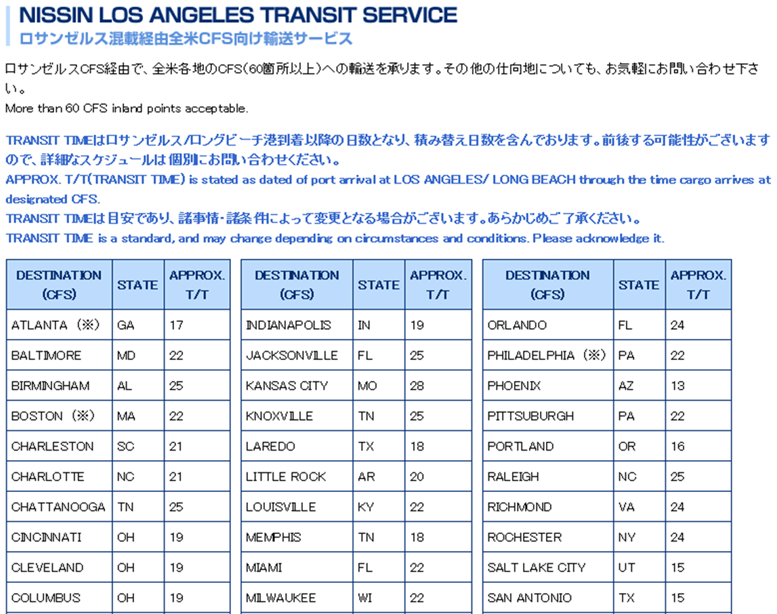
 |  | 2025年6-7月出港 関東発ロス向けスケジュール

 |  |  |  |  |  | 2025-06-10

ONE HANGZHOU BAY | 059E | 2025-07-11 | 2025-07-10 | TOKYO 07/10-07/11 | LOS ANGELES 2025/06/11 | 2025-06-11
NYK ORION | 079E | 2025-07-18 | 2025-07-17 | TOKYO 07/17-07/18 | LOS ANGELES 2025/06/18 | 2025-06-18
ONE HAMBURG | 082E | 2025-07-25 | 2025-07-24 | TOKYO 07/24-07/25
ONE HANGZHOU BAY | 059E | 2025-08-01 | 2025-07-31 | TOKYO 08/28-08/29 | LOS ANGELES 2025/06/11 | 2025-06-11
NYK ORION | 079E | 2025-08-08 | 2025-08-07 | TOKYO 08/14-08/15 | LOS ANGELES 2025/06/18 | 2025-06-18

